Mapa 2.9
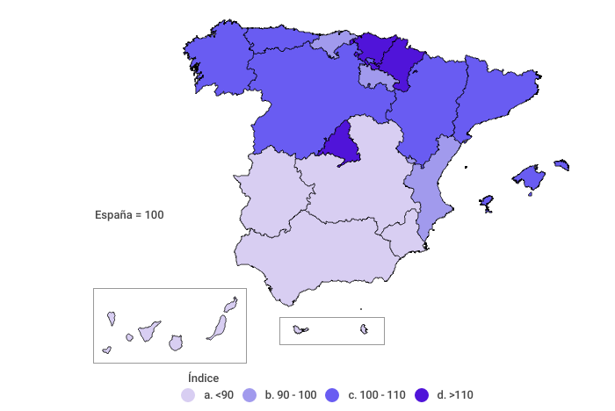
Índice de gasto total medio por persona
Año 2021

